Molecules
Molecule | Reward | MW | H-bond donors | H-bond acceptors | Heavy atoms | cLogP | Rotatable bonds | Ligand efficiency | SMILES
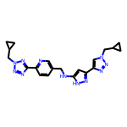 | 8.31 | 417.21 | 2 | 10 | 31 | 2.149 | 9 | 0.2679 | c1cc(-c2nnn(CC3CC3)n2)ncc1CNc1cc(-c2cn(CC3CC3)nn2)n[nH]1
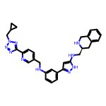 | 8.30 | 532.28 | 4 | 9 | 40 | 4.274 | 10 | 0.2076 | c1cc(NCc2ccc(-c3nnn(CC4CC4)n3)nc2)cc(-c2cc(NC[C@@H]3Cc4ccccc4CN3)[nH]n2)c1
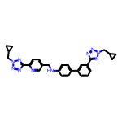 | 8.26 | 504.25 | 1 | 10 | 38 | 4.488 | 10 | 0.2173 | c1cc(-c2ccc(NCc3ccc(-c4nnn(CC5CC5)n4)nc3)cc2)cc(-c2nnn(CC3CC3)n2)c1
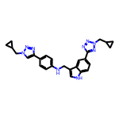 | 8.25 | 465.24 | 2 | 8 | 35 | 4.512 | 9 | 0.2358 | c1cc(-c2cn(CC3CC3)nn2)ccc1NCc1c[nH]c2ccc(-c3nnn(CC4CC4)n3)cc12
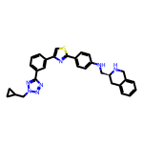 | 8.21 | 519.22 | 2 | 8 | 38 | 5.667 | 8 | 0.2160 | c1cc(-c2csc(-c3ccc(NC[C@@H]4Cc5ccccc5CN4)cc3)n2)cc(-c2nnn(CC3CC3)n2)c1
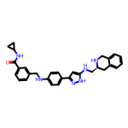 | 8.19 | 492.26 | 5 | 5 | 37 | 4.707 | 9 | 0.2214 | O=C(NC1CC1)c1cccc(CNc2ccc(-c3cc(NC[C@@H]4Cc5ccccc5CN4)[nH]n3)cc2)c1
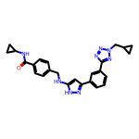 | 8.19 | 454.22 | 3 | 7 | 34 | 3.645 | 9 | 0.2409 | O=C(NC1CC1)c1ccc(CNc2cc(-c3cccc(-c4nnn(CC5CC5)n4)c3)n[nH]2)cc1
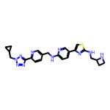 | 8.18 | 474.21 | 3 | 11 | 34 | 3.050 | 10 | 0.2406 | c1cc(-c2nnn(CC3CC3)n2)ncc1CNc1ccc(-c2csc(NCC3CCN3)n2)cn1
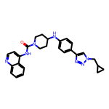 | 8.18 | 467.24 | 2 | 6 | 35 | 5.012 | 6 | 0.2337 | O=C(Nc1ccnc2ccccc12)N1CCC(Nc2ccc(-c3cn(CC4CC4)nn3)cc2)CC1
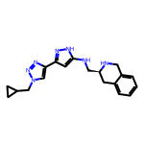 | 8.18 | 349.20 | 3 | 6 | 26 | 2.205 | 6 | 0.3145 | c1ccc2c(c1)CN[C@H](CNc1cc(-c3cn(CC4CC4)nn3)n[nH]1)C2
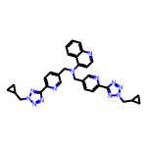 | 8.17 | 570.27 | 0 | 12 | 43 | 4.359 | 11 | 0.1901 | c1ccc2c(N(Cc3ccc(-c4nnn(CC5CC5)n4)nc3)Cc3ccc(-c4nnn(CC5CC5)n4)nc3)ccnc2c1
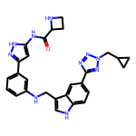 | 8.17 | 508.24 | 5 | 8 | 38 | 3.534 | 9 | 0.2150 | O=C(Nc1cc(-c2cccc(NCc3c[nH]c4ccc(-c5nnn(CC6CC6)n5)cc34)c2)n[nH]1)C1CCN1
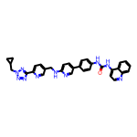 | 8.17 | 568.24 | 3 | 9 | 43 | 6.011 | 9 | 0.1899 | O=C(Nc1ccc(-c2ccc(NCc3ccc(-c4nnn(CC5CC5)n4)nc3)nc2)cc1)Nc1ccnc2ccccc12
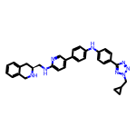 | 8.17 | 528.27 | 3 | 8 | 40 | 5.682 | 9 | 0.2041 | c1ccc2c(c1)CN[C@H](CNc1ccc(-c3ccc(Nc4ccc(-c5nnn(CC6CC6)n5)cc4)cc3)cn1)C2
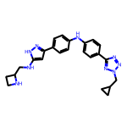 | 8.16 | 441.24 | 4 | 8 | 33 | 3.658 | 9 | 0.2472 | c1cc(-c2cc(NCC3CCN3)[nH]n2)ccc1Nc1ccc(-c2nnn(CC3CC3)n2)cc1
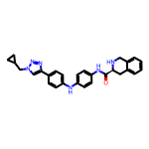 | 8.15 | 464.23 | 3 | 6 | 35 | 4.752 | 7 | 0.2329 | O=C(Nc1ccc(Nc2ccc(-c3cn(CC4CC4)nn3)cc2)cc1)[C@@H]1Cc2ccccc2CN1
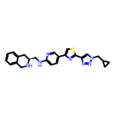 | 8.15 | 443.19 | 2 | 8 | 32 | 4.000 | 7 | 0.2547 | c1ccc2c(c1)CN[C@H](CNc1ccc(-c3csc(-c4cn(CC5CC5)nn4)n3)cn1)C2
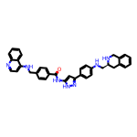 | 8.15 | 579.27 | 5 | 6 | 44 | 6.616 | 9 | 0.1852 | O=C(Nc1cc(-c2ccc(NC[C@@H]3Cc4ccccc4CN3)cc2)n[nH]1)c1ccc(CNc2ccnc3ccccc23)cc1
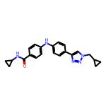 | 8.15 | 373.19 | 2 | 5 | 28 | 3.991 | 7 | 0.2910 | O=C(NC1CC1)c1ccc(Nc2ccc(-c3cn(CC4CC4)nn3)cc2)cc1
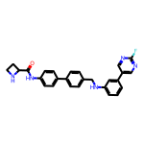 | 8.14 | 453.20 | 3 | 5 | 34 | 4.862 | 7 | 0.2395 | O=C(Nc1ccc(-c2ccc(CNc3cccc(-c4cnc(F)nc4)c3)cc2)cc1)C1CCN1
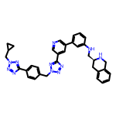 | 8.14 | 595.29 | 2 | 11 | 45 | 4.640 | 10 | 0.1810 | c1cc(NC[C@@H]2Cc3ccccc3CN2)cc(-c2cncc(-c3nnn(Cc4ccc(-c5nnn(CC6CC6)n5)cc4)n3)c2)c1
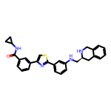 | 8.14 | 480.20 | 3 | 5 | 35 | 5.496 | 7 | 0.2326 | O=C(NC1CC1)c1cccc(-c2csc(-c3cccc(NC[C@@H]4Cc5ccccc5CN4)c3)n2)c1
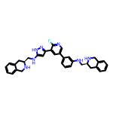 | 8.14 | 559.29 | 5 | 6 | 42 | 5.531 | 8 | 0.1938 | Fc1ncc(-c2cccc(NC[C@@H]3Cc4ccccc4CN3)c2)cc1-c1cc(NC[C@@H]2Cc3ccccc3CN2)[nH]n1
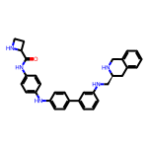 | 8.12 | 503.27 | 5 | 5 | 38 | 5.524 | 8 | 0.2138 | O=C(Nc1ccc(Nc2ccc(-c3cccc(NC[C@@H]4Cc5ccccc5CN4)c3)cc2)cc1)C1CCN1
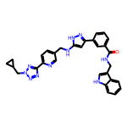 | 8.12 | 544.24 | 4 | 8 | 41 | 4.559 | 10 | 0.1981 | O=C(NCc1c[nH]c2ccccc12)c1cccc(-c2cc(NCc3ccc(-c4nnn(CC5CC5)n4)nc3)[nH]n2)c1
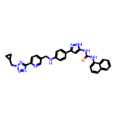 | 8.12 | 556.24 | 4 | 8 | 42 | 5.945 | 9 | 0.1934 | O=C(Nc1cc(-c2ccc(NCc3ccc(-c4nnn(CC5CC5)n4)nc3)cc2)n[nH]1)Nc1cccc2ccccc12
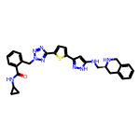 | 8.12 | 551.22 | 4 | 9 | 40 | 3.859 | 9 | 0.2030 | O=C(NC1CC1)c1ccccc1Cn1nnc(-c2ccc(-c3cc(NC[C@@H]4Cc5ccccc5CN4)[nH]n3)s2)n1
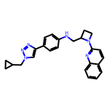 | 8.12 | 410.22 | 1 | 6 | 31 | 4.594 | 7 | 0.2620 | c1ccc2nc(N3CCC3CNc3ccc(-c4cn(CC5CC5)nn4)cc3)ccc2c1
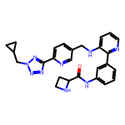 | 8.12 | 481.23 | 3 | 9 | 36 | 3.120 | 9 | 0.2255 | O=C(Nc1cccc(-c2ncccc2NCc2ccc(-c3nnn(CC4CC4)n3)nc2)c1)C1CCN1
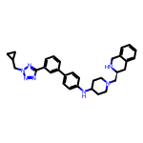 | 8.11 | 519.31 | 2 | 7 | 39 | 5.008 | 8 | 0.2080 | c1cc(-c2ccc(NC3CCN(C[C@@H]4Cc5ccccc5CN4)CC3)cc2)cc(-c2nnn(CC3CC3)n2)c1
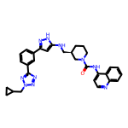 | 8.11 | 548.28 | 3 | 8 | 41 | 5.044 | 8 | 0.1979 | O=C(Nc1ccnc2ccccc12)N1CCC[C@H](CNc2cc(-c3cccc(-c4nnn(CC5CC5)n4)c3)n[nH]2)C1
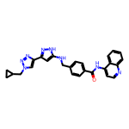 | 8.11 | 464.21 | 3 | 7 | 35 | 4.491 | 8 | 0.2318 | O=C(Nc1ccnc2ccccc12)c1ccc(CNc2cc(-c3cn(CC4CC4)nn3)n[nH]2)cc1
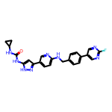 | 8.11 | 444.18 | 4 | 6 | 33 | 3.964 | 7 | 0.2458 | O=C(Nc1cc(-c2ccc(NCc3ccc(-c4cnc(F)nc4)cc3)nc2)n[nH]1)NC1CC1
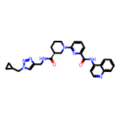 | 8.11 | 510.25 | 2 | 8 | 38 | 3.416 | 8 | 0.2134 | O=C(Nc1ccnc2ccccc12)c1cccc(N2CCC[C@H](C(=O)NCc3cn(CC4CC4)nn3)C2)n1
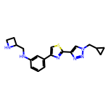 | 8.11 | 366.16 | 2 | 7 | 26 | 3.252 | 7 | 0.3118 | c1cc(NCC2CCN2)cc(-c2csc(-c3cn(CC4CC4)nn3)n2)c1
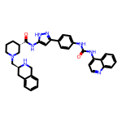 | 8.10 | 600.30 | 5 | 6 | 45 | 5.634 | 7 | 0.1800 | O=C(Nc1ccc(-c2cc(NC(=O)[C@H]3CCCN(C[C@@H]4Cc5ccccc5CN4)C3)[nH]n2)cc1)Nc1ccnc2ccccc12
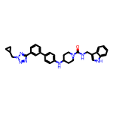 | 8.10 | 546.29 | 3 | 6 | 41 | 5.685 | 8 | 0.1976 | O=C(NCc1c[nH]c2ccccc12)N1CCC(Nc2ccc(-c3cccc(-c4nnn(CC5CC5)n4)c3)cc2)CC1
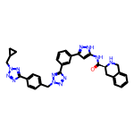 | 8.10 | 598.27 | 3 | 11 | 45 | 3.495 | 9 | 0.1800 | O=C(Nc1cc(-c2cccc(-c3nnn(Cc4ccc(-c5nnn(CC6CC6)n5)cc4)n3)c2)n[nH]1)[C@@H]1Cc2ccccc2CN1
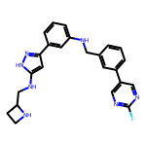 | 8.10 | 429.21 | 4 | 6 | 32 | 4.059 | 8 | 0.2530 | Fc1ncc(-c2cccc(CNc3cccc(-c4cc(NCC5CCN5)[nH]n4)c3)c2)cn1
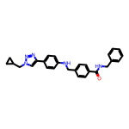 | 8.09 | 437.22 | 2 | 5 | 33 | 4.897 | 9 | 0.2453 | O=C(NCc1ccccc1)c1ccc(CNc2ccc(-c3cn(CC4CC4)nn3)cc2)cc1
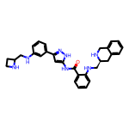 | 8.09 | 507.27 | 6 | 6 | 38 | 4.229 | 9 | 0.2130 | O=C(Nc1cc(-c2cccc(NCC3CCN3)c2)n[nH]1)c1ccccc1NC[C@@H]1Cc2ccccc2CN1
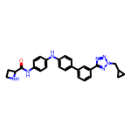 | 8.09 | 465.23 | 3 | 7 | 35 | 4.461 | 8 | 0.2311 | O=C(Nc1ccc(Nc2ccc(-c3cccc(-c4nnn(CC5CC5)n4)c3)cc2)cc1)C1CCN1
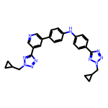 | 8.09 | 490.23 | 1 | 10 | 37 | 4.619 | 9 | 0.2186 | c1cc(-c2cncc(-c3nnn(CC4CC4)n3)c2)ccc1Nc1ccc(-c2nnn(CC3CC3)n2)cc1
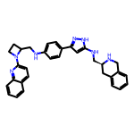 | 8.09 | 515.28 | 4 | 6 | 39 | 5.442 | 8 | 0.2074 | c1ccc2c(c1)CN[C@H](CNc1cc(-c3ccc(NCC4CCN4c4ccc5ccccc5n4)cc3)n[nH]1)C2
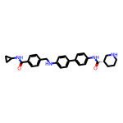 | 8.09 | 468.25 | 4 | 4 | 35 | 4.796 | 8 | 0.2310 | O=C(NC1CC1)c1ccc(CNc2ccc(-c3ccc(NC(=O)[C@H]4CCCNC4)cc3)cc2)cc1
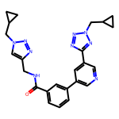 | 8.08 | 455.22 | 1 | 9 | 34 | 2.744 | 9 | 0.2377 | O=C(NCc1cn(CC2CC2)nn1)c1cccc(-c2cncc(-c3nnn(CC4CC4)n3)c2)c1
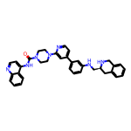 | 8.08 | 569.29 | 3 | 6 | 43 | 5.777 | 6 | 0.1879 | O=C(Nc1ccnc2ccccc12)N1CCN(c2cc(-c3cccc(NC[C@@H]4Cc5ccccc5CN4)c3)ccn2)CC1
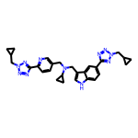 | 8.08 | 521.28 | 1 | 10 | 39 | 3.855 | 11 | 0.2072 | c1cc(-c2nnn(CC3CC3)n2)ncc1CN(Cc1c[nH]c2ccc(-c3nnn(CC4CC4)n3)cc12)C1CC1
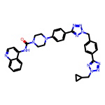 | 8.08 | 612.28 | 1 | 11 | 46 | 4.354 | 8 | 0.1756 | O=C(Nc1ccnc2ccccc12)N1CCN(c2ccc(-c3nnn(Cc4ccc(-c5nnn(CC6CC6)n5)cc4)n3)cc2)CC1
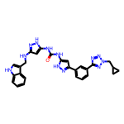 | 8.08 | 534.24 | 6 | 8 | 40 | 4.601 | 9 | 0.2020 | O=C(Nc1cc(NCc2c[nH]c3ccccc23)n[nH]1)Nc1cc(-c2cccc(-c3nnn(CC4CC4)n3)c2)n[nH]1
 | 8.08 | 478.20 | 1 | 8 | 36 | 5.020 | 8 | 0.2244 | Fc1ncc(-c2ccc(CNc3cccc(-c4cncc(-c5nnn(CC6CC6)n5)c4)c3)cc2)cn1
 | 8.08 | 505.26 | 6 | 5 | 38 | 4.874 | 10 | 0.2126 | O=C(Nc1cc(-c2cccc(NCC3CCN3)c2)n[nH]1)c1ccc(CNCc2c[nH]c3ccccc23)cc1
 | 8.08 | 476.23 | 3 | 5 | 36 | 5.379 | 9 | 0.2243 | O=C(Nc1ccc(-c2cn(CC3CC3)nn2)cc1)c1ccc(CNCc2c[nH]c3ccccc23)cc1
 | 8.08 | 519.24 | 6 | 5 | 39 | 4.401 | 9 | 0.2071 | O=C(NCc1c[nH]c2ccccc12)c1cccc(CNc2ccc(-c3cc(NC(=O)C4CCN4)[nH]n3)cc2)c1
 | 8.07 | 517.22 | 3 | 6 | 39 | 5.477 | 8 | 0.2070 | O=C(Nc1ccc(-c2cccc(C(=O)NCc3cn(CC4CC4)nn3)c2)cc1)Nc1ccnc2ccccc12
 | 8.07 | 490.22 | 5 | 6 | 37 | 4.241 | 7 | 0.2182 | O=C(Nc1cc(-c2cccnc2)n[nH]1)c1cccc(-c2cc(NC[C@@H]3Cc4ccccc4CN3)[nH]n2)c1
 | 8.07 | 440.21 | 3 | 6 | 33 | 4.731 | 8 | 0.2446 | Fc1ncc(-c2ccc(CNc3ccc(-c4ccc(NCC5CCN5)nc4)cc3)cc2)cn1
 | 8.07 | 519.22 | 4 | 6 | 39 | 4.938 | 7 | 0.2070 | O=C(Nc1cc(-c2cccc(NCc3ccc(-c4cnc(F)nc4)cc3)c2)n[nH]1)[C@@H]1Cc2ccccc2CN1
 | 8.07 | 535.29 | 1 | 10 | 40 | 3.617 | 9 | 0.2017 | c1cc(N2CCN(Cc3c[nH]c4ccc(-c5nnn(CC6CC6)n5)cc34)CC2)ccc1-c1nnn(CC2CC2)n1
 | 8.07 | 456.25 | 4 | 9 | 34 | 2.921 | 10 | 0.2373 | c1cc(NCC2CCN2)cc(-c2c[nH]nc2NCc2ccc(-c3nnn(CC4CC4)n3)nc2)c1
 | 8.07 | 583.22 | 4 | 7 | 43 | 7.191 | 7 | 0.1876 | O=C(Nc1cccc(-c2nc(-c3ccc(NC[C@@H]4Cc5ccccc5CN4)nc3)cs2)c1)Nc1ccnc2ccccc12
 | 8.07 | 425.20 | 4 | 6 | 32 | 3.446 | 7 | 0.2520 | O=C(Nc1cc(-c2cccc(NCc3cncc(-c4cccnc4)c3)c2)n[nH]1)C1CCN1
 | 8.07 | 582.26 | 2 | 10 | 44 | 4.757 | 10 | 0.1833 | N[C@@H](C(=O)Nc1ccc(-c2cccc(-c3nnn(Cc4ccc(-c5nnn(CC6CC6)n5)cc4)n3)c2)cc1)c1ccccc1
 | 8.06 | 516.23 | 5 | 4 | 39 | 6.378 | 8 | 0.2068 | O=C(Nc1cc(-c2cccc(NCc3ccc(C(=O)NC4CC4)cc3)c2)n[nH]1)Nc1cccc2ccccc12
 | 8.06 | 600.30 | 5 | 6 | 45 | 5.634 | 7 | 0.1791 | O=C(Nc1ccnc2ccccc12)[C@H]1CCCN(C(=O)Nc2cccc(-c3cc(NC[C@@H]4Cc5ccccc5CN4)[nH]n3)c2)C1
 | 8.06 | 528.23 | 5 | 5 | 40 | 6.590 | 7 | 0.2015 | O=C(Nc1cccc(-c2ccc(Nc3ccc(NC(=O)C4CCN4)cc3)cc2)c1)Nc1ccnc2ccccc12
 | 8.06 | 426.24 | 4 | 4 | 32 | 4.632 | 9 | 0.2518 | O=C(NC1CC1)c1cccc(CNc2ccc(-c3cccc(NCC4CCN4)c3)cc2)c1
 | 8.06 | 569.29 | 6 | 6 | 43 | 5.600 | 8 | 0.1874 | O=C(Nc1cc(-c2ccc(Nc3ccc(NC[C@@H]4Cc5ccccc5CN4)cc3)cc2)n[nH]1)[C@@H]1Cc2ccccc2CN1
 | 8.06 | 494.25 | 1 | 8 | 37 | 4.058 | 8 | 0.2177 | O=C(Nc1ccc(-c2cccnc2)cc1)[C@@H]1CCCN(Cc2ccc(-c3nnn(CC4CC4)n3)nc2)C1
 | 8.06 | 551.24 | 2 | 7 | 42 | 6.830 | 9 | 0.1918 | O=C(Nc1ccc(-c2cccc(-c3nnn(CC4CC4)n3)c2)cc1)c1ccc(CNc2ccnc3ccccc23)cc1
 | 8.05 | 613.30 | 2 | 10 | 46 | 4.466 | 10 | 0.1750 | O=C(NCc1c[nH]c2ccccc12)[C@@H]1CCCN(c2ccc(-c3nnn(Cc4ccc(-c5nnn(CC6CC6)n5)cc4)n3)cc2)C1
 | 8.05 | 513.25 | 4 | 5 | 39 | 6.426 | 9 | 0.2064 | O=C(Nc1ccc(-c2ccc(NCc3cccc(CNc4ccnc5ccccc45)c3)cc2)cc1)C1CCN1
 | 8.05 | 487.24 | 4 | 6 | 36 | 3.120 | 7 | 0.2236 | O=C(Nc1cc(-c2cn(CC3CC3)nn2)n[nH]1)[C@@H]1CCCN(C(=O)NCc2c[nH]c3ccccc23)C1
 | 8.05 | 537.25 | 1 | 13 | 40 | 1.778 | 11 | 0.2012 | O=C(NCc1cn(Cc2ccc(-c3nnn(CC4CC4)n3)cc2)nn1)c1ccc(-c2nnn(CC3CC3)n2)nc1
 | 8.04 | 410.19 | 2 | 5 | 31 | 5.061 | 6 | 0.2595 | O=C(Nc1ccc(-c2cccnc2)cc1)Nc1ccc(-c2cn(CC3CC3)nn2)cc1
 | 8.04 | 596.29 | 4 | 5 | 45 | 6.663 | 6 | 0.1787 | O=C(Nc1ccc(-c2cccc(NC3CCN(C(=O)[C@@H]4Cc5ccccc5CN4)CC3)c2)cc1)Nc1ccnc2ccccc12
 | 8.04 | 504.30 | 2 | 6 | 38 | 4.591 | 8 | 0.2116 | c1ccc2c(c1)CN[C@H](CN(C[C@@H]1Cc3ccccc3CN1)c1ccc(-c3cn(CC4CC4)nn3)cc1)C2
 | 8.04 | 491.25 | 2 | 8 | 37 | 4.769 | 7 | 0.2173 | c1cc(-c2cc(NC3CCN(c4ccc5ccccc5n4)CC3)[nH]n2)cc(-c2nnn(CC3CC3)n2)c1
 | 8.04 | 480.26 | 2 | 5 | 36 | 5.864 | 7 | 0.2233 | O=C(Nc1cccc2ccccc12)N1CCC[C@H](CNc2ccc(-c3cn(CC4CC4)nn3)cc2)C1
 | 8.04 | 496.24 | 5 | 7 | 36 | 5.454 | 9 | 0.2233 | c1ccc2c(c1)CN[C@H](CNc1ccc(Nc3ccc(-c4csc(NCC5CCN5)n4)cc3)cc1)C2
 | 8.04 | 506.19 | 4 | 6 | 37 | 6.443 | 7 | 0.2173 | O=C(Nc1ccc(-c2nc(-c3ccc(NCC4CCN4)cc3)cs2)cc1)Nc1ccnc2ccccc12
 | 8.04 | 495.21 | 4 | 6 | 36 | 4.904 | 7 | 0.2233 | O=C(Nc1ccc(-c2nc(-c3cccc(NCC4CCN4)c3)cs2)cc1)[C@@H]1Cc2ccccc2CN1
 | 8.04 | 453.26 | 4 | 6 | 34 | 4.480 | 7 | 0.2364 | c1ccc2nc(N3CCC(Nc4ccc(-c5cc(NCC6CCN6)[nH]n5)cc4)CC3)ccc2c1
 | 8.04 | 580.30 | 1 | 9 | 43 | 3.282 | 7 | 0.1869 | O=C(Nc1ccnc2ccccc12)[C@H]1CCCN(C(=O)N2CCN(Cc3ccc(-c4nnn(CC5CC5)n4)nc3)CC2)C1
 | 8.04 | 588.30 | 6 | 5 | 44 | 4.997 | 7 | 0.1826 | O=C(Nc1cc(-c2cccc(NC3CCN(C(=O)NCc4c[nH]c5ccccc45)CC3)c2)n[nH]1)[C@@H]1Cc2ccccc2CN1
 | 8.03 | 571.31 | 5 | 5 | 43 | 6.465 | 7 | 0.1869 | O=C(Nc1cc(-c2ccc(NC3CCN(C[C@@H]4Cc5ccccc5CN4)CC3)cc2)n[nH]1)Nc1cccc2ccccc12
 | 8.03 | 517.27 | 1 | 9 | 39 | 4.632 | 8 | 0.2060 | c1ccc2nc(N3CCN(c4ccc(NCc5ccc(-c6nnn(CC7CC7)n6)nc5)cc4)CC3)ccc2c1
 | 8.03 | 568.27 | 6 | 6 | 43 | 5.944 | 9 | 0.1868 | O=C(Nc1cc(-c2ccc(NC[C@@H]3Cc4ccccc4CN3)nc2)n[nH]1)c1ccc(NCc2c[nH]c3ccccc23)cc1
 | 8.03 | 547.31 | 2 | 7 | 41 | 4.782 | 8 | 0.1959 | O=C([C@@H]1Cc2ccccc2CN1)N1CCC[C@@H](CNc2ccc(-c3cccc(-c4nnn(CC5CC5)n4)c3)cc2)C1
 | 8.03 | 518.27 | 2 | 10 | 39 | 3.893 | 10 | 0.2059 | c1ccc(-c2nnn(Cc3ccc(-c4nnn(CC5CC5)n4)cc3)n2)c(-c2ccc(NCC3CCN3)cc2)c1
 | 8.03 | 455.22 | 2 | 9 | 34 | 2.357 | 8 | 0.2362 | O=C(Nc1ccc(-c2cn(Cc3ccc(-c4nnn(CC5CC5)n4)cc3)nn2)cc1)C1CCN1
 | 8.03 | 480.22 | 0 | 12 | 36 | 2.515 | 9 | 0.2230 | c1cc(-c2nnn(CC3CC3)n2)ccc1Cn1nnc(-c2cncc(-c3cn(CC4CC4)nn3)c2)n1
 | 8.03 | 406.22 | 4 | 7 | 30 | 1.782 | 9 | 0.2676 | O=C(NCc1cn(CC2CC2)nn1)c1cccc(-c2cc(NCC3CCN3)[nH]n2)c1
 | 8.03 | 553.28 | 3 | 5 | 42 | 5.923 | 8 | 0.1911 | O=C(Nc1cccc(-c2cccc(CN(C[C@@H]3Cc4ccccc4CN3)c3ccnc4ccccc34)c2)c1)C1CCN1
 | 8.02 | 467.24 | 6 | 6 | 35 | 4.233 | 9 | 0.2293 | N[C@@H](C(=O)Nc1ccc(Nc2ccc(-c3cc(NCC4CCN4)[nH]n3)cc2)cc1)c1ccccc1
 | 8.02 | 544.27 | 2 | 7 | 41 | 6.074 | 7 | 0.1957 | O=C(Nc1cccc2ccccc12)N1CCC(Nc2cccc(-c3cncc(-c4nnn(CC5CC5)n4)c3)c2)CC1
 | 8.02 | 457.20 | 3 | 8 | 33 | 4.218 | 8 | 0.2432 | c1ccc2nc(N3CCC3CNc3ccc(-c4csc(NCC5CCN5)n4)cn3)ccc2c1
 | 8.02 | 622.24 | 6 | 6 | 47 | 6.174 | 7 | 0.1707 | O=C(Nc1cccc(-c2cc(NC(=O)c3ccccc3NC(=O)[C@@H]3Cc4ccccc4CN3)[nH]n2)c1)Nc1ccnc2ccccc12
 | 8.02 | 516.24 | 3 | 6 | 39 | 6.083 | 8 | 0.2057 | Fc1ncc(-c2cccc(NCc3cccc(-c4ccc(NC[C@@H]5Cc6ccccc6CN5)nc4)c3)c2)cn1
 | 8.02 | 520.20 | 4 | 7 | 38 | 5.997 | 9 | 0.2111 | O=C(Nc1cccc(-c2csc(NCC3CCN3)n2)c1)c1ccc(CNc2ccnc3ccccc23)cc1
 | 8.02 | 547.28 | 3 | 8 | 41 | 4.842 | 10 | 0.1956 | O=C(Nc1ccc(NCc2c[nH]c3ccccc23)cc1)[C@H]1CCCN1Cc1ccc(-c2nnn(CC3CC3)n2)nc1
 | 8.02 | 392.21 | 4 | 7 | 29 | 1.382 | 8 | 0.2766 | O=C(NC1CC1)c1ccc(Cn2cc(-c3cc(NCC4CCN4)[nH]n3)nn2)cc1
 | 8.02 | 547.28 | 4 | 8 | 41 | 4.844 | 9 | 0.1956 | O=C(Nc1ccc(-c2ccc(NCc3c[nH]c4ccc(-c5nnn(CC6CC6)n5)cc34)nc2)cc1)[C@H]1CCCNC1
 | 8.02 | 581.28 | 3 | 5 | 44 | 6.272 | 7 | 0.1823 | O=C(Nc1ccnc2ccccc12)c1cccc(-c2ccc(NC(=O)[C@@H]3CCCN3C[C@@H]3Cc4ccccc4CN3)cc2)c1
 | 8.02 | 502.26 | 1 | 8 | 38 | 5.441 | 8 | 0.2110 | c1ccc2nc(N3CCC[C@H]3CNc3ccc(-c4cncc(-c5nnn(CC6CC6)n5)c4)cc3)ccc2c1
 | 8.02 | 556.27 | 3 | 8 | 42 | 5.077 | 9 | 0.1909 | O=C(Nc1ccc(-c2ccccc2NCc2ccc(-c3nnn(CC4CC4)n3)nc2)cc1)[C@@H]1Cc2ccccc2CN1
 | 8.02 | 543.27 | 5 | 6 | 41 | 5.140 | 10 | 0.1955 | O=C(NCc1ccccc1)c1ccc(CNc2ccc(-c3cc(NC[C@@H]4Cc5ccccc5CN4)[nH]n3)cn2)cc1
 | 8.02 | 519.25 | 4 | 6 | 39 | 5.972 | 8 | 0.2055 | CC(Nc1ccc(-c2cnc(F)nc2)cc1)c1cccc(-c2cc(NC[C@@H]3Cc4ccccc4CN3)[nH]n2)c1
 | 8.02 | 588.25 | 4 | 10 | 43 | 5.488 | 10 | 0.1864 | c1ccc2c(c1)CN[C@H](CNc1nc(-c3ccc(NCc4c[nH]c5ccc(-c6nnn(CC7CC7)n6)cc45)nc3)cs1)C2
 | 8.02 | 580.24 | 3 | 7 | 42 | 5.520 | 8 | 0.1908 | O=C(Nc1ccc(-c2ccc(-c3nnn(CC4CC4)n3)s2)cc1)[C@H]1CCCN(C(=O)NCc2c[nH]c3ccccc23)C1
 | 8.02 | 503.24 | 5 | 6 | 38 | 5.263 | 9 | 0.2109 | O=C(Nc1ccnc2ccccc12)c1cccc(CNc2ccc(-c3cc(NCC4CCN4)[nH]n3)cc2)c1
 | 8.01 | 561.32 | 5 | 6 | 42 | 4.321 | 7 | 0.1908 | O=C([C@@H]1Cc2ccccc2CN1)N1CCC(Nc2cccc(-c3cc(NC[C@@H]4Cc5ccccc5CN4)[nH]n3)c2)CC1
 | 8.01 | 466.21 | 5 | 5 | 35 | 4.051 | 8 | 0.2289 | O=C(NCc1ccccc1)c1cccc(-c2cc(Nc3ccc(NC(=O)C4CCN4)cc3)[nH]n2)c1
 | 8.01 | 597.30 | 3 | 8 | 45 | 6.247 | 9 | 0.1780 | O=C(Nc1ccnc2ccccc12)[C@H]1CCCN(c2ccc(NCc3c[nH]c4ccc(-c5nnn(CC6CC6)n5)cc34)cc2)C1
 | 8.01 | 327.13 | 0 | 8 | 23 | 2.480 | 6 | 0.3483 | c1sc(-c2cn(CC3CC3)nn2)nc1-c1cn(CC2CC2)nn1
 | 8.01 | 529.23 | 3 | 5 | 40 | 6.328 | 7 | 0.2002 | O=C(Nc1cccc(-c2cnc(F)nc2)c1)c1cccc(-c2ccc(NC[C@@H]3Cc4ccccc4CN3)cc2)c1
 | 8.01 | 593.30 | 2 | 9 | 45 | 6.158 | 10 | 0.1780 | c1ccc2c(c1)CN[C@H](CN(c1ccc(NCc3ccc(-c4nnn(CC5CC5)n4)nc3)cc1)c1ccnc3ccccc13)C2
 | 8.01 | 571.27 | 4 | 6 | 43 | 5.260 | 6 | 0.1862 | O=C(Nc1cc(-c2ccc(Nc3ccc4ccccc4n3)cc2)n[nH]1)[C@@H]1CCCN(C(=O)[C@@H]2Cc3ccccc3CN2)C1
 | 8.01 | 554.25 | 3 | 7 | 42 | 5.836 | 10 | 0.1907 | O=C(NCc1c[nH]c2ccccc12)c1ccc(CNc2ccc(-c3cncc(-c4nnn(CC5CC5)n4)c3)cc2)cc1
 | 8.01 | 557.29 | 4 | 6 | 42 | 5.606 | 7 | 0.1906 | O=C(Nc1cc(-c2cccc(NC[C@@H]3Cc4ccccc4CN3)c2)n[nH]1)[C@H]1CCCN(c2ccc3ccccc3n2)C1
 | 8.00 | 410.22 | 4 | 5 | 31 | 4.525 | 8 | 0.2582 | c1cncc(-c2cccc(CNc3cc(-c4ccc(NCC5CCN5)cc4)n[nH]3)c2)c1
 | 8.00 | 539.25 | 2 | 8 | 39 | 4.596 | 8 | 0.2052 | O=C(Nc1ccc(-c2ccc(-c3nnn(CC4CC4)n3)s2)cc1)[C@H]1CCCN1C[C@@H]1Cc2ccccc2CN1

